Surface Pro 10 5G
 | Surface Pro 10 商務價格表

 | Surface Pro 10 5G (無提供提前換貨服務) |  |  |  |  |  |  |  | Deal registration
 | 圖片 |  | 原廠編號 | SKU | 經銷價 (未稅) | 建議售價 (未稅) | 建議售價 (含稅) | 料品說明 |  | Big Grid | Special Price
BY ORDER 1~2周 | 5G 版本 | 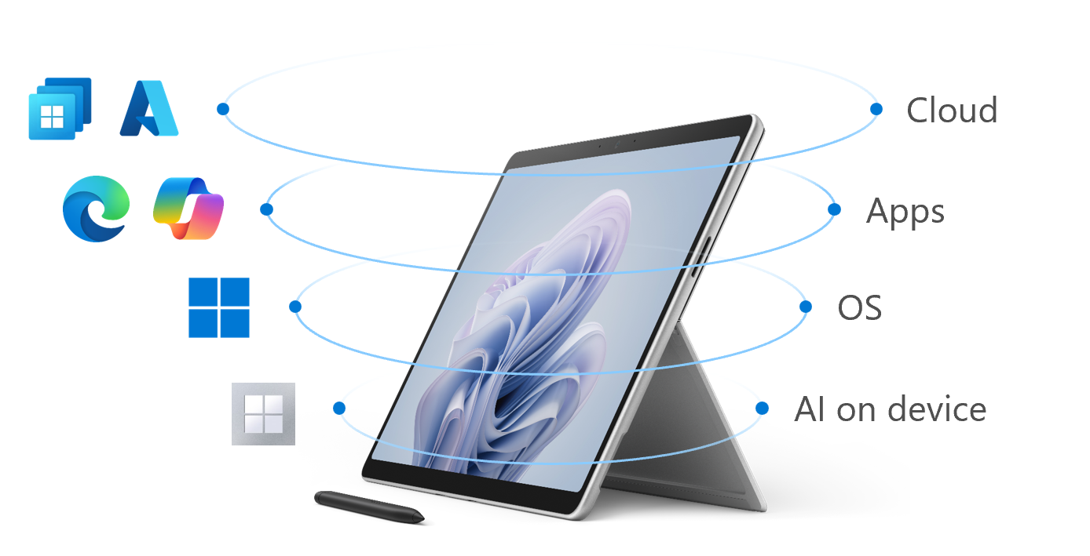 | CM-SP10(U5/8G/256/W11P)-5G | EP2-26102 | 微軟4/1 調整售價 |  |  | Surface Pro 10 配備選用的 5G 功能, 可讓您的團隊安全且持續地連線，無論他們在何處工作。 位置：GNSS L1、GPS、Galileo、BeiDou、QZSS 及 NAVIC 支援 NanoSIM 和 eSIM 支援(支援會依電信業者而有所不同) 支援 5G | 5% | 暫停 | ●
BY ORDER 6~8周 |  |  | CM-SP10(U5/16G/256/W11P)-5G | EP2-26990 | 微軟4/1 調整售價 |  |  |  | 5% | 暫停 | ●
BY ORDER 6~8周 |  |  | CM-SP10(U7/16G/256/W11P)-5G | EP2-27038 | 微軟4/1 調整售價 |  |  |  | 5% | 暫停 | ●

 | 配件
 |  | 圖片 | 原廠編號 | SKU | 經銷價(未稅) | 建議售價(未稅) | 建議售價(含稅) | 料品說明
 | 鍵盤 | 配備新的 Copilot 鍵，用於在 Windows 11 專業版中快速訪問 Copilot | CM-SP 13"單鍵盤(黑) | EP2-00409 | $3,546 | $4,761 | $4,999 | 手寫筆需另外購買,無充電,無法支援手寫筆充電
 |  |  | CM-SP10 鍵盤(白金) | 8XB-00203 | $4,610 | $6,190 | $6,499
 |  |  | CM-SP10 鍵盤手寫筆組 (黑) | 8X8-00158 | $7,091 | $9,523 | $9,999
 |  |  | CM-SP10 鍵盤手寫筆組 (白金) | 8X8-00181 | $7,091 | $9,523 | $9,999
 | 手寫筆 |  | CM-Surface Slim Pen 2 | 8WX-00012 | $3,263 | $4,350 | $4,568 | Surface Slim 觸控筆 2 書寫、素描、導航和充電。手寫筆記並以與在紙上鋼筆相同的感覺進行繪畫，具有出色的準確性和全新的可存儲設計。 Surface Slim Pen 2 不附帶充電器。 Surface Slim Pen 2 兼容多種 Surface 設備充電。
最低訂購量 5 個 BY ORDER 4~6周 |  |  | CM-Surface Slim Pen Charger | 8X3-00007 | $815 | $1,046 | $1,098 | Surface Slim 手寫筆充電器
最低訂購量 3 隻 BY ORDER 1~2周 | 滑鼠 |  | CM-Arc 藍牙滑鼠(淺灰) | FHD-00009 | $2,250 | 2562 | 2690 | •Arc 觸控滑鼠的設計符合您的手掌，而且平面式，方便您攜帶和存放。透過 Bluetooth 連接到您的 Surface。外型吸晴又有型。
 |  |  | CM-Arc 藍牙滑鼠(黑) | FHD-00024 | $2,250 | 2562 | 2690
最低訂購量 3 個 BY ORDER 1~2周 | 電源 供應器 |  | CM-65W 電源供應器v2 | W8Z-00013 | 1,995 | 2657 | 2790 | •裝入 65W 電源供應器並快速為 Surface Laptop Studio i5 CPU系列商品 充電。
最低訂購量 3 個 BY ORDER 1~2周 |  |  | CM-127W 電源供應器 | USY-00013 | 3,060 | 4,084 | 4,288 | 127W電源為您的 Surface Laptop Studio (i7 CPU系列) 快速完成充電。它包含額外的 USB 埠，在為 Surface 充電的同時，還可為其他設備充電。
帳上庫存售完不再進貨 | 擴充基座 |  | CM-USB-C Travel Hub | 1E4-00005 | $2,565 | $3,205 | $3,365 | 五合一轉接器 1 x USB-A (3.1/Gen 2), VGA, 乙太網路, and HDMI 2.0 with 4K video out at 60Hz.
最低訂購量 3 個 BY ORDER 1~2周 |  |  | CM-Surface 擴充基座第二代 | 1GK-00012 | $6,200 | $8,276 | $8,690 | 199W power supply 2 front-facing USB-C® (10 Gbps) (15W) 2 rear-facing USB-C® (10 Gbps) video display enabled (7.5W) 2 rear-facing USB-A 3.2 (10 Gbps) (7.5W) 3.5mm in/out audio jack 1 gigabit Ethernet
最低訂購量 3 個 BY ORDER 6~8周 |  |  | CM-Surface Thunderbolt 4 擴充基座 | T8I-00011 | $7,733 | $9,667 | $10,150 | USB 一個前端 USB-A (USB 3.1 Gen 2， 7.5 W) 一個前端 USB-C (USB4/視訊 4，視訊顯示已啟用，15 W) 兩個後方 USB-A (USB 3.1 Gen 2，7.5 W) 兩個後方的 USB-C (USB4/視訊 4，視訊顯示已啟用，15 W) 2.5-gigabit 乙太網路埠

 | 保固 (USER發票開立後45天內須完成購買)
 |  |  | 原廠編號 | SKU | 經銷價(未稅) | 建議售價(未稅) | 建議售價(含稅) | 料品說明
 |  | Surface Pro 保固 | CM-SP10 保固-延伸(2) | W49-00189 | $1,044 | $1,227 | $1,288 | Surface Pro 10 延伸保固到2年
 |  |  | CM-SP10 保固-延伸(3) | A9W-00263 | $2,055 | $2,475 | $2,599 | Surface Pro 10 延伸保固到3年
 |  |  | CM-SP10 保固-延伸(4) | VP3-00210 | $3,232 | $3,798 | $3,988 | Surface Pro 10 延伸保固到4年
 |  |  | CM-SP10 Plus保固-延伸(2) | NRB-00147 | $3,070 | $3,608 | $3,788 | Surface Pro 10 延伸硬體服務加強版方案到2年 (內含SSD 保留/下一工作日送貨服務)
 |  |  | CM-SP10 Plus保固-延伸(3) | NRI-00146 | $4,124 | $4,846 | $5,088 | Surface Pro 10 延伸硬體服務加強版方案到3年 (內含SSD 保留/下一工作日送貨服務)
 |  |  | CM-SP10 Plus保固-延伸(4) | NRQ-00146 | $5,259 | $6,179 | $6,488 | Surface Pro 10 延伸硬體服務加強版方案到4年 (內含SSD 保留/下一工作日送貨服務)

專案申請方式
步驟一 | 專案申請資料 | 範例
需求數量: 25台以上，即可跟聯強業務申請專案報備 | 經銷商名稱 | 聯強國際
報備網址：https://tinyurl.com/surface-pipeline | 經銷商聯絡人 | 林祐儀
1. 數量25~249台：可以申請 Deal Registration & Big Grid | 經銷商連絡電話 | 02-25063320
2. 數量超過500台：可以申請Deal Registration & Special Pricing | 經銷商e-mail | yoyolin@synnex.com.tw
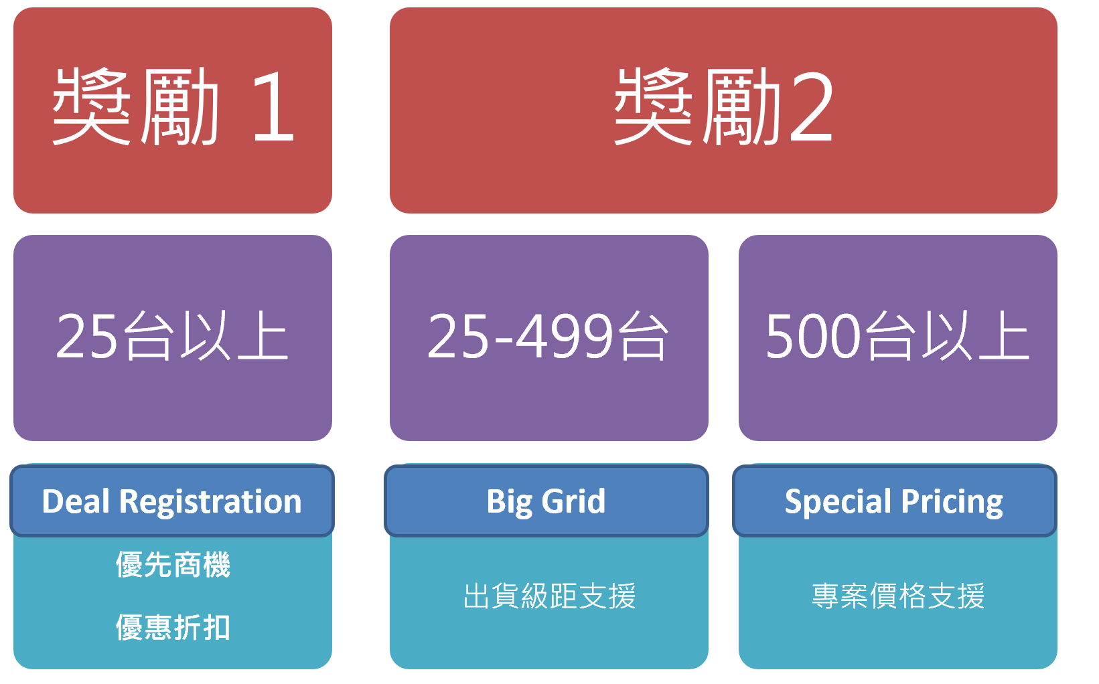
 | USER名稱 | 台灣微軟
 | USER 聯絡人名 | Ben Han
 | USER 連絡電話 | 0912-345678
 | USER 公司地址 | 台北市民生東路三段75號6樓
 | USER e-mail | benhan@microsoft.com
 | 微軟料號 or 聯強料號 | QG2-00011
 | 數量 | 50
 | 採購時間 | 43220
 | 預計出貨時間 | 2019-03-31
 | 專案運作進度 | 11/8 第一次會議提案 11/15 機器借用測試 12/15 內部會議討論
步驟二 | 使用Surface的人 | 供業務推廣公司商品使用
原廠審核3~5天，報備成功會有CAS 號碼 | 備註

步驟三
聯強提供報價
(請留意申請的出貨時間)
第一次出貨不可小於總數的10%, 預計最晚需6個月交完

保固說明
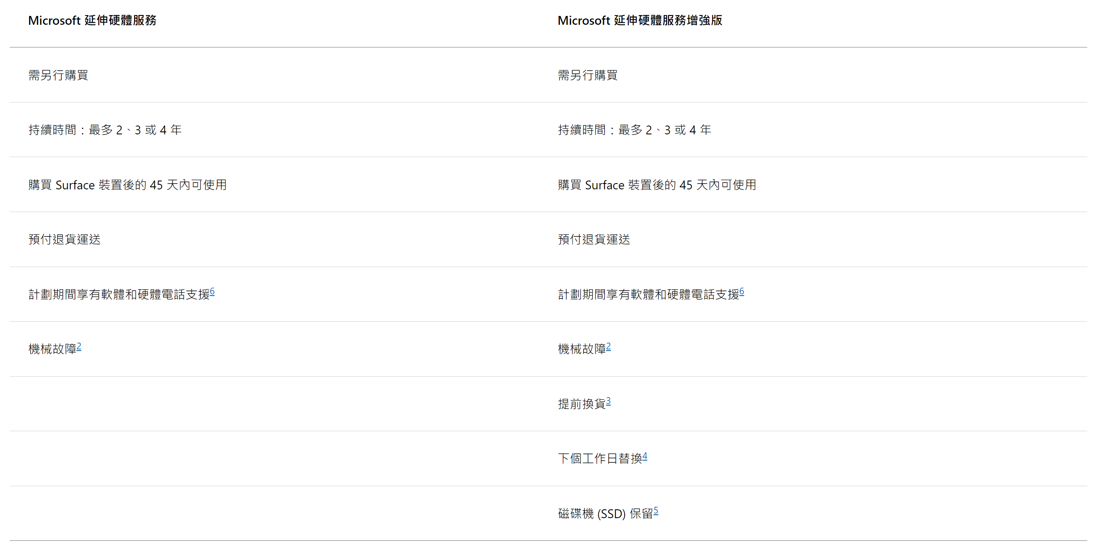
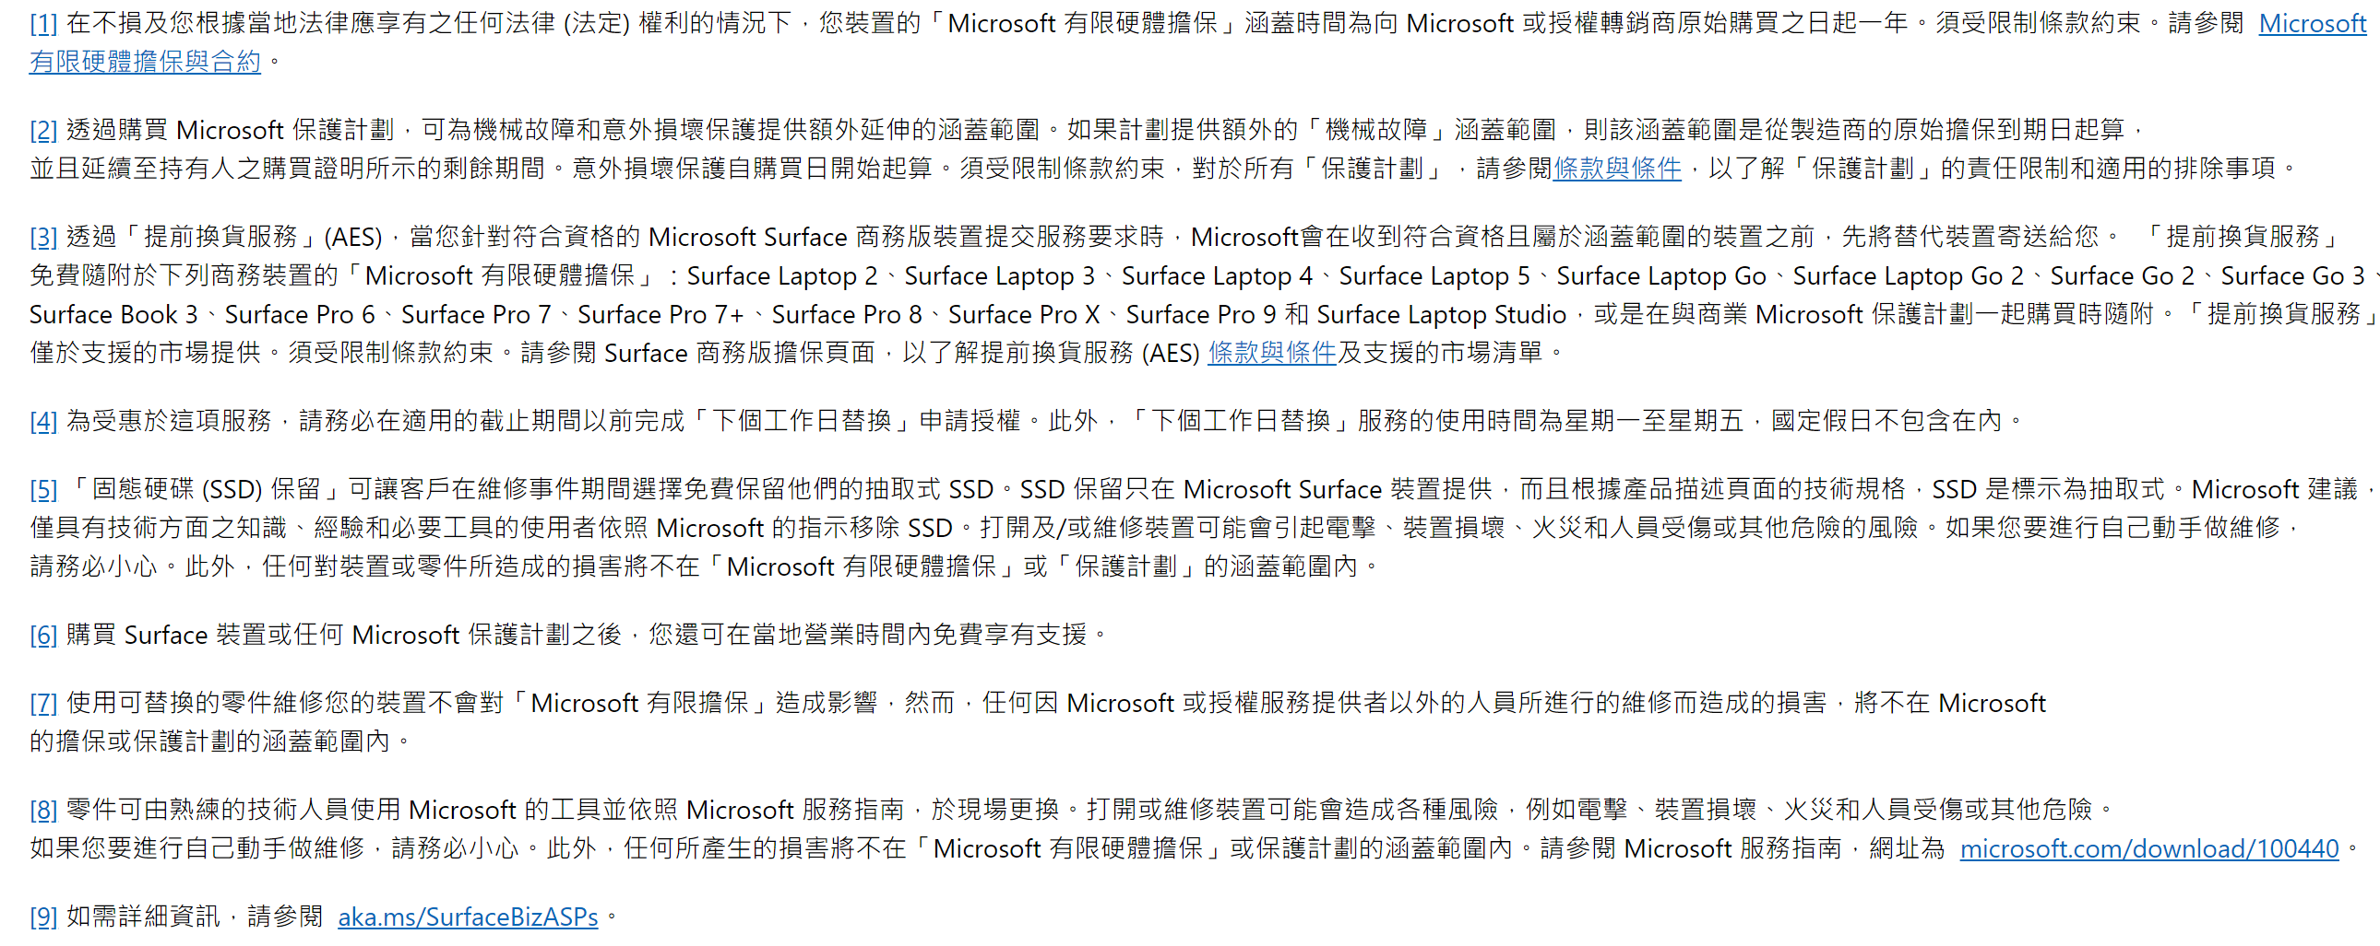
 | Microsoft 延伸保固必須在購買裝置後的 45 天內購入。 限在台灣地區購買的商務版本機種方可加購 購買保固前, 請勿跟微軟客服中心申請維修服務, 避免影響保固購買權益

產品系列 | SKU | 聯強新料號 | 服務計畫 | 料品說明 | 產品系列 | SKU | 聯強新料號 | 服務計畫 | 料品說明
Surface Go 系列 | W49-00135 | CM-SG4保固-延伸(2) | Microsoft 延伸硬體服務 | Surface Go 4延伸保固到2年 | Surface Go 系列 | NRB-00108 | CM-SG4 Plus保固-延伸(2) | Microsoft 延伸硬體服務增強版 | Surface Go 4 延伸硬體服務加強版方案到2年 (下一工作日送貨服務)
 | A9W-00228 | CM-SG4保固-延伸(3) | Microsoft 延伸硬體服務 | Surface Go 4延伸保固到3年 |  | NRI-00107 | CM-SG4 Plus保固-延伸(3) | Microsoft 延伸硬體服務增強版 | Surface Go 4 延伸硬體服務加強版方案到3年 (下一工作日送貨服務)
 | VP3-00190 | CM-SG4保固-延伸(4) | Microsoft 延伸硬體服務 | Surface Go 4延伸保固到4年 |  | NRQ-00106 | CM-SG4 Plus保固-延伸(4) | Microsoft 延伸硬體服務增強版 | Surface Go 4 延伸硬體服務加強版方案到4年 (下一工作日送貨服務)
Surface Pro 系列 | W49-00083 | CM-SP 保固-延伸(2) | Microsoft 延伸硬體服務 | Surface Pro 9 延伸保固到2年 | Surface Pro 系列 | NRB-00058 | CM-SP Plus保固-延伸(2) | Microsoft 延伸硬體服務增強版 | Surface Pro 9 延伸硬體服務加強版方案到2年 (內含SSD 保留/下一工作日送貨服務)
 | A9W-00029 | CM-SP 保固-延伸(3) | Microsoft 延伸硬體服務 | Surface Pro 9 延伸保固到3年 |  | NRI-00058 | CM-SP Plus保固-延伸(3) | Microsoft 延伸硬體服務增強版 | Surface Pro 9 延伸硬體服務加強版方案到3年 (內含SSD 保留/下一工作日送貨服務)
 | VP3-00036 | CM-SP 保固-延伸(4) | Microsoft 延伸硬體服務 | Surface Pro 9 延伸保固到4年 |  | NRQ-00058 | CM-SP Plus保固-延伸(4) | Microsoft 延伸硬體服務增強版 | Surface Pro 9 延伸硬體服務加強版方案到4年 (內含SSD 保留/下一工作日送貨服務)
 | W49-00189 | CM-SP10 保固-延伸(2) | Microsoft 延伸硬體服務 | Surface Pro 10 & 11 延伸保固到2年 |  | NRB-00147 | CM-SP10 Plus保固-延伸(2) | Microsoft 延伸硬體服務增強版 | Surface Pro 10 延伸硬體服務加強版方案到2年 (內含SSD 保留/下一工作日送貨服務)
 | A9W-00263 | CM-SP10 保固-延伸(3) | Microsoft 延伸硬體服務 | Surface Pro 10 & 11 延伸保固到3年 |  | NRI-00146 | CM-SP10 Plus保固-延伸(3) | Microsoft 延伸硬體服務增強版 | Surface Pro 10 延伸硬體服務加強版方案到3年 (內含SSD 保留/下一工作日送貨服務)
 | VP3-00210 | CM-SP10 保固-延伸(4) | Microsoft 延伸硬體服務 | Surface Pro 10 & 11 延伸保固到4年 |  | NRQ-00146 | CM-SP10 Plus保固-延伸(4) | Microsoft 延伸硬體服務增強版 | Surface Pro 10 延伸硬體服務加強版方案到4年 (內含SSD 保留/下一工作日送貨服務)
Surface Laptop 系列 | W49-00092 | CM-SL保固-延伸(2) | Microsoft 延伸硬體服務 | Surface Laptop5 延伸保固到2年 | Surface Laptop 系列 | NRB-00059 | CM-SL Plus保固-延伸(2) | Microsoft 延伸硬體服務增強版 | Surface Laptop5 Plus 延伸保固保固到2年
 | A9W-00077 | CM-SL保固-延伸(3) | Microsoft 延伸硬體服務 | Surface Laptop5 延伸保固到3年 |  | NRI-00059 | CM-SL Plus保固-延伸(3) | Microsoft 延伸硬體服務增強版 | Surface Laptop5 Plus 延伸保固保固到3年
 | VP3-00046 | CM-SL保固-延伸(4) | Microsoft 延伸硬體服務 | Surface Laptop5 延伸保固到4年 |  | NRQ-00059 | CM-SL Plus保固-延伸(4) | Microsoft 延伸硬體服務增強版 | Surface Laptop5 Plus 延伸保固保固到4年
 | W49-00206 | CM-SL6保固-延伸(2) | Microsoft 延伸硬體服務 | Surface Laptop 6&7 延伸保固到2年 | Surface Laptop 系列 | NRB-00164 | CM-SL6 Plus保固-延伸(2) | Microsoft 延伸硬體服務增強版 | Surface Laptop 6&7 延伸硬體服務加強版方案到2年 (內含SSD 保留/下一工作日送貨服務)
 | A9W-00280 | CM-SL6保固-延伸(3) | Microsoft 延伸硬體服務 | Surface Laptop 6&7 延伸保固到3年 |  | NRI-00163 | CM-SL6 Plus保固-延伸(3) | Microsoft 延伸硬體服務增強版 | Surface Laptop 6&7 延伸硬體服務加強版方案到3年 (內含SSD 保留/下一工作日送貨服務)
 | VP3-00227 | CM-SL6保固-延伸(4) | Microsoft 延伸硬體服務 | Surface Laptop 6&7 延伸保固到4年 |  | NRQ-00163 | CM-SL6 Plus保固-延伸(4) | Microsoft 延伸硬體服務增強版 | Surface Laptop 6&7 延伸硬體服務加強版方案到4年 (內含SSD 保留/下一工作日送貨服務)

